Sheet1
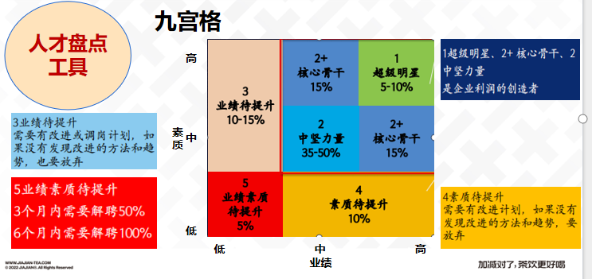
 |  | 人才九宫格

 | 高 |  | 2+ | 1
 |  |  | 核心骨干 | 超级明星
 |  | 3 | 15% | 5-10%
 |  | 业绩待提升
 |  | 10-15%
 |  |  | 2 | 2+
素 |  |  | 中坚力量 | 核心骨干
质 | 中 |  | 35-50% | 15%

 |  | 5 | 4
 |  | 业绩素质 | 素质待提升
 |  | 待提升 | 10%
 | 低 | 5%
 |  | 低 | 中 | 高
 |  |  | 业绩

